ENE-MAR 2026
Autoridad Portuaria Dominicana
(APORDOM)
Solicitudes Recibidas por la OAI Trimestre ENERO-MARZO 2026

Medio de solicitud | Recibidas | Cambiadas a otra institución | Pendientes | Resueltas < 5 días | Resueltas > 5 días | Rechazadas < 5 días | Rechazadas > 5 días
Física | 0 | 0 | 0 | 0 | 0 | 0 | 0
PORTAL SAIP | 13 | 0 | 0 | 0 | 13 | 0 | 0
311 | 0 | 0 | 0 | 0 | 0 | 0 | 0
Otras | 0 | 0 | 0 | 0 | 0 | 0 | 0
Total | 0 | 0 | 0 | 13

 | Física | PORTAL SAIP | 311 | Otras | Total
Recibidas | 0 | 13 | 0 | 0 | 0
Cambiadas a otra institución | 0 | 0 | 0 | 0 | 0
Pendientes | 0 | 0 | 0 | 0 | 0
Resueltas < 5 días | 0 | 0 | 0 | 0 | 13
Resueltas > 5 días | 0 | 13 | 0 | 0
Rechazadas < 5 días | 0 | 0 | 0 | 0
Rechazadas > 5 días | 0 | 0 | 0 | 0

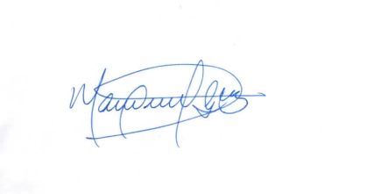

 | Lic. Manuel Guzmán

 | Responsable de Acceso a la Información.

